상품제안서
5W 무선 USB 2 포트 보조배터리 8000mAh ( C Cable + 8 Gender ) | 상품코드: F32131

 |  |  |  |  |  |  | 02-412-0044 | www.easy1.co.kr
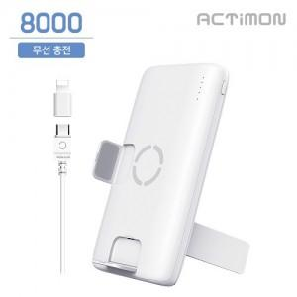

【상세/제작정보】

【인쇄/포장옵션】 | 레이저, 풀칼라 / 포장지포장

【공급단가】 | 수량 | 100~ | 300~ | 500~ | 1,000~ | 3,000~
*VAT별도 | 단가 | 7,950원 | 7,820원 | 7,630원 | 7,440원 | 7,310원

【상품 URL】 | https://easy1.co.kr:443/src/goods_detail.php?gdno=32131

